15
回答日 | 2025-02-23 | 春
 |  | 84
問題番号 | 回答 | 正誤 | 備考
1 | エ | 1
2 | ウ | 1
3 | エ | 1
4 | エ | 1
5 | ア | 1
6 | エ | 1
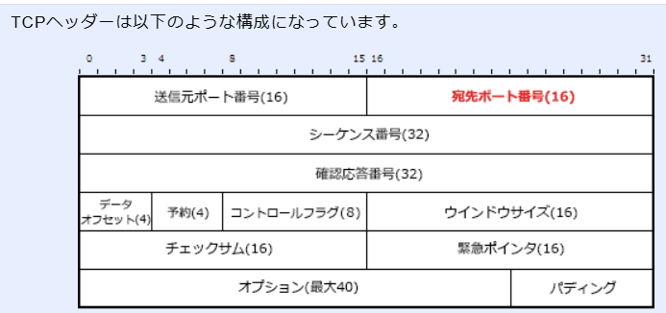
7 | ウ | 1
8 | ウ | 1
9 | ウ | 1
10 | ア | 1
11 | ア | 1
12 | エ | 1
13 | エ | 1
14 | ア | 1
15 | ア | 1
16 | イ | 1
17 | エ | 1
18 | エ | 0
19 | ウ | 1
20 | イ | 0
21 | イ | 1
22 | エ | 0
23 | イ | 0
24 | ウ | 1
25 | ウ | 1

